Questão 1
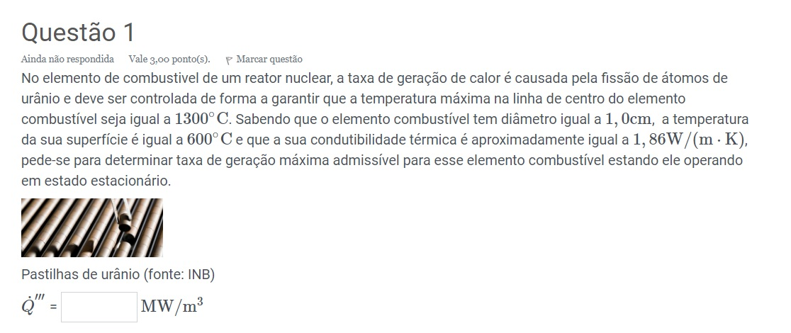
R | 0.5 | cm | 0.005
Tcentro | 1300 | C | 1573.15
Tsuperficie | 600 | C | 873.15
k | 1.86 | W/(m*K)

Q''' | 208.32

Questão 2
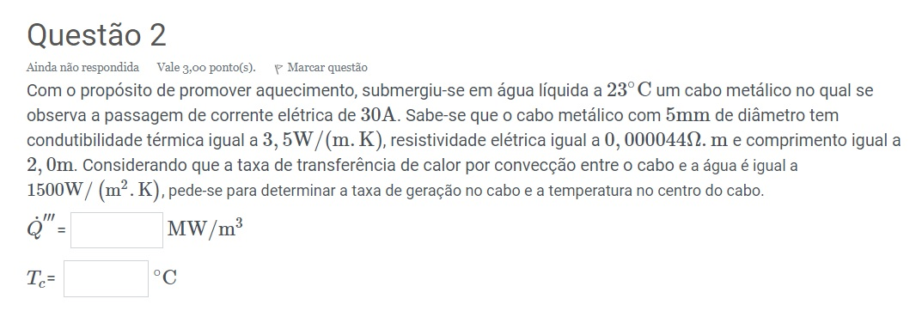
p | 0.000044 | Ω
k | 3.5 | W/(m*K)
d | 5 | mm | r | 0.0025
L | 2 | m
i | 30 | A
h | 1500 | W/(m^2K)
TH2O | 23 | C | 296.15 | K

Tsuperficie | 108.596
R | 4.482
P | 4033.623
Q''' | 102.715
Tcentro | 154.451

Planilha3
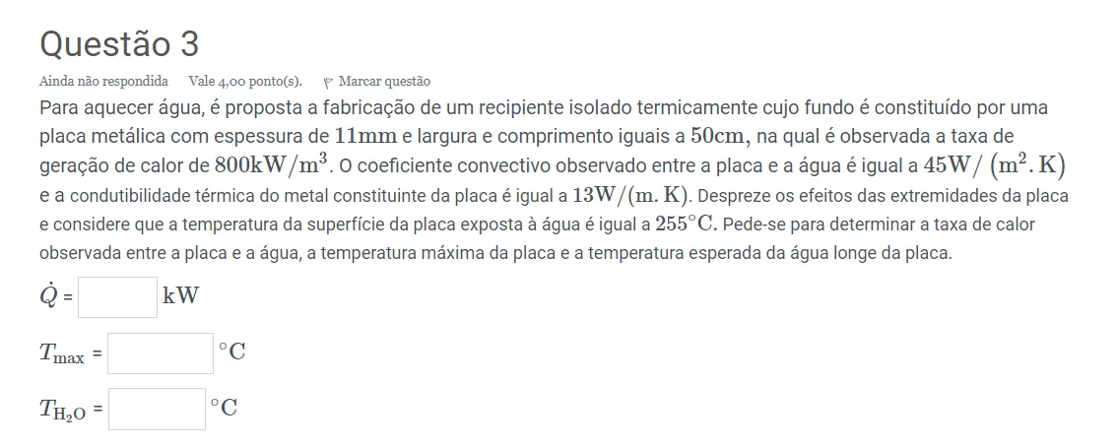
Q''' | 800 | kW/m^3 | 800000
h | 45 | W/(m^2K)
k | 13 | W/(mk)
Tsuperficie | 255 | C | 528.15
Espessura | 11 | mm | 0.011 | m
Larg/Compr | 50 | cm | 0.5 | m

Q | 2200.000 | W
Q | 2.200 | kW
Tmax | 531.873 | K
Tmax | 258.723 | C
Too | 479.261 | K
Too | 206.111 | C

